对账
订单号 | 入住日期 | 离店日期 | 应收 |  |  |  | ,
999225636056189 | 2023-07-28 | 2023-07-29 | 2000 | 2400.00 | 3694806 | -400 | ,3694806 | 直采
999225646825070 | 2023-07-28 | 2023-07-29 | 400 | #N/A | 3694806 | #N/A | ,3694806 | #N/A | 客人同意并已支付修改费（CNY400.00）补款单号：999225646825070

 |  |  | 137178
 |  |  | CNY 137178
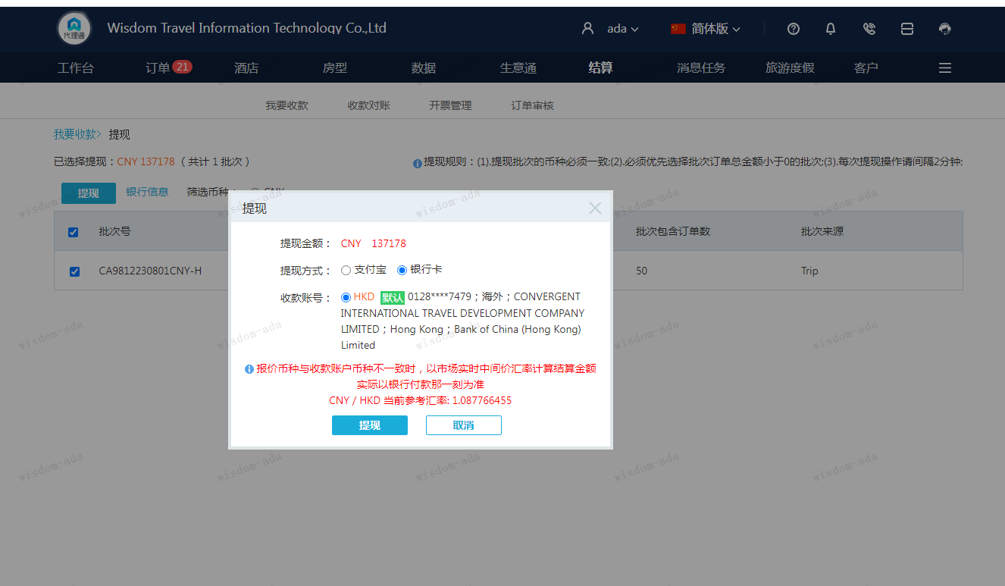
A230801102904911 | 137178 | 149217.63
CNY / HKD 当前参考汇率: 1.087766455
总计：137178 CNY/ 149217.63 HKD

